EJECUCION MARZO
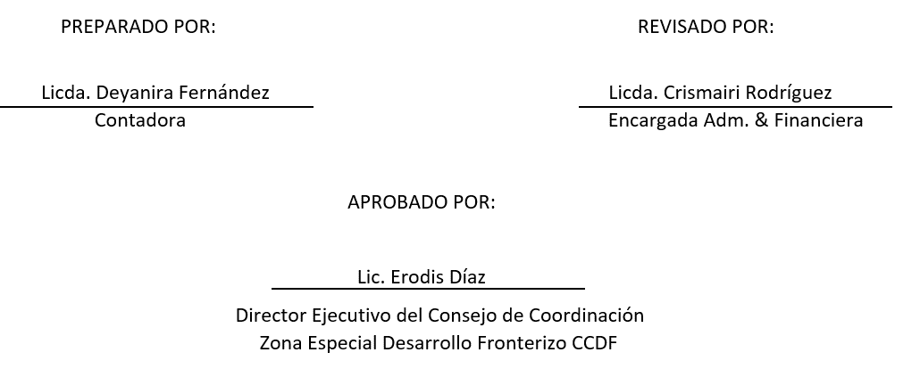
DETALLE | Prespuesto Aprobado 2022 | Presupuesto Modificado | Enero | Febrero | Marzo | Total
2-GASTOS | 78,393,676.00 | 8,047,534.00 | 4,702,429.89 | 4,656,961.25 | 4,915,008.13 | 14,274,399.27
2.1-REMUNERACIONES Y CONTRIBUCIONES | 62,710,000.00 |  | 4,547,134.08 | 4,518,311.58 | 4,575,956.58 | 13,641,402.24
2.1.1-REMUNERACIONES | 52,960,000.00 | - | 3,763,351.00 | 3,738,351.00 | 3,788,351.00 | 11,290,053.00
2.1.2-SOBRESUELDOS | 3,450,000.00 | - | 220,000.00 | 220,000.00 | 220,000.00 | 660,000.00
2.1.3-DIETAS Y GASTOS DE REPRESENTACIÓN | 500,000.00 | - | - | - | - | -
2.1.5-CONTRIBUCIONES A LA SEGURIDAD SOCIAL | 5,800,000.00 | - | 563,783.08 | 559,960.58 | 567,605.58 | 1,691,349.24
2.2-CONTRATACIÓN DE SERVICIOS | 5,809,442.00 | 0.00 | 155,295.81 | 138,649.67 | 291,131.69 | 585,077.17
2.2.1-SERVICIOS BÁSICOS | 1,839,000.00 | - | 155,295.81 | 123,149.67 | 140,021.69 | 418,467.17
2.2.2-PUBLICIDAD, IMPRESIÓN Y ENCUADERNACIÓN | 680,442.00 | - | - | - | - | -
2.2.3-VIÁTICOS | 600,000.00 | - | - | 15,500.00 | 89,750.00 | 105,250.00
2.2.4-TRANSPORTE Y ALMACENAJE | 130,000.00 | - | - | - | - | -
2.2.5-ALQUILERES Y RENTAS | 10,000.00 | - | - | - | - | -
2.2.6-SEGUROS | 300,000.00 | - | - | - | - | -
2.2.7-SERVICIOS DE CONSERVACIÓN, REPARACIONES MENORES E INSTALACIONES TEMPORALES | 480,000.00 | - | - | - | - | -
2.2.8-OTROS SERVICIOS NO INCLUIDOS EN CONCEPTOS ANTERIORES | 1,420,000.00 | - | - | - | - | -
2.2.9-OTRAS CONTRATACIONES DE SERVICIOS | 350,000.00 | - | - | - | 61,360.00 | 61,360.00
2.3-MATERIALES Y SUMINISTROS | 6,730,000.00 | 0.00 | 0.00 | 0.00 | 47919.86 | 47,919.86
2.3.1-ALIMENTOS Y PRODUCTOS AGROFORESTALES | 200,000.00 | - | - | - | - | -
2.3.2-TEXTILES Y VESTUARIOS | 350,000.00 | - | - | - | - | -
2.3.3-PAPEL, CARTÓN E IMPRESOS | 250,000.00 | - | - | - | 33,647.70 | 33,647.70
2.3.4-PRODUCTOS FARMACÉUTICOS | 60,000.00 | - | - | - | - | -
2.3.5-CUERO, CAUCHO Y PLÁSTICO | 250,000.00 | - | - | - | - | -
2.3.6-PRODUCTOS DE MINERALES, METÁLICOS Y NO METÁLICOS | 150,000.00 | - | - | - | - | -
2.3.7-COMBUSTIBLES, LUBRICANTES, PRODUCTOS QUÍMICOS Y CONEXOS | 3,670,000.00 | - | - | - | - | -
2.3.9-PRODUCTOS Y ÚTILES VARIOS | 1,800,000.00 | - |  |  | 14,272.16 | 14,272.16
2.4-TRANSFERENCIAS CORRIENTES | 724,234.00 | 0.00 | 0.00 | 0.00 | 0.00 | 0.00
2.4.1-TRANSFERENCIAS CORRIENTES AL SECTOR PRIVADO | 724,234.00 | - | - | - | - | -
2.4.2-TRANSFERENCIAS CORRIENTES AL GOBIERNO GENERAL NACIONAL | - | - | - | - | - | -
2.4.3-TRANSFERENCIAS CORRIENTES A GOBIERNOS GENERALES LOCALES | - | - | - | - | - | -
2.4.4-TRANSFERENCIAS CORRIENTES A EMPRESAS PÚBLICAS NO FINANCIERAS | - | - | - | - | - | -
2.4.5-TRANSFERENCIAS CORRIENTES A INSTITUCIONES PÚBLICAS FINANCIERAS | - | - | - | - | - | -
2.4.6-SUBVENCIONES | - | - | - | - | - | -
2.4.7-TRANSFERENCIAS CORRIENTES AL SECTOR EXTERNO | - | - | - | - | - | -
2.4.9-TRANSFERENCIAS CORRIENTES A OTRAS INSTITUCIONES PÚBLICAS | - | - | - | - | - | -
2.5-TRANSFERENCIAS DE CAPITAL | 0.00 | 0.00 | 0.00 | 0.00 | 0.00 | 0.00
2.5.1 - TRANSFERENCIAS DE CAPITAL AL SECTOR PRIVADO | - | - | - | - | - | -
2.5.2-TRANSFERENCIAS DE CAPITAL AL GOBIERNO GENERAL NACIONAL | - | - | - | - | - | -
2.5.3 - TRANSFERENCIAS DE CAPITAL A GOBIERNOS GENERALES LOCALES | - | - | - |  |  | -
2.5.4 - TRANSFERENCIAS DE CAPITAL A EMPRESAS PÚBLICAS NO FINANCIERAS | - | - | - | - | - | -
2.5.5 - TRANSFERENCIAS DE CAPITAL A INSTITUCIONES PÚBLICAS FINANCIERAS | - | - | - | - | - | -
2.5.6 - TRANSFERENCIAS DE CAPITAL AL SECTOR EXTERNO | - | - | - | - | - | -
2.5.9 - TRANSFERENCIAS DE CAPITAL A OTRAS INSTITUCIONES PÚBLICAS | - | - | - | - | - | -
2.6-BIENES MUEBLES, INMUEBLES E INTANGIBLES | 2,420,000.00 | 8,047,534.00 | 0.00 | 0.00 | 0.00 | 0.00
2.6.1-MOBILIARIO Y EQUIPO | 550,000.00 | - | - | - | - | -
2.6.2-MOBILIARIO Y EQUIPO DE AUDIO, AUDIOVISUAL, RECREATIVO Y EDUCACIONAL | 150,000.00 | - | - | - | - | -
2.6.3-EQUIPO E INSTRUMENTAL, CIENTÍFICO Y LABORATORIO |  | - | - | - | - | -
2.6.4-VEHÍCULOS Y EQUIPO DE TRANSPORTE, TRACCIÓN Y ELEVACIÓN | 1,000,000.00 | 8,047,534.00 | - | - | - | -
2.6.5-MAQUINARIA, OTROS EQUIPOS Y HERRAMIENTAS | 220,000.00 | - | - | - | - | -
2.6.6-EQUIPOS DE DEFENSA Y SEGURIDAD | 100,000.00 | - | - | - | - | -
2.6.7-ACTIVOS BIÓLOGICOS CULTIVABLES | - | - | - | - | - | -
2.6.8-BIENES INTANGIBLES | 400,000.00 | - | - | - | - | -
2.6.9-EDIFICIOS, ESTRUCTURAS, TIERRAS, TERRENOS Y OBJETOS DE VALOR | - | - | - | - | - | -
2.7-OBRAS | 0.00 | 0.00 | 0.00 | 0.00 | 0.00
2.7.1-OBRAS EN EDIFICACIONES | - | - | - | - | -
2.7.2-INFRAESTRUCTURA | - | - | - | - | -
2.7.3-CONSTRUCCIONES EN BIENES CONCESIONADOS | - | - | - | - | -
2.7.4-GASTOS QUE SE ASIGNARÁN DURANTE EL EJERCICIO PARA INVERSIÓN (ART. 32 Y 33 LEY 423-06) | - | - | - | - | -
2.8-ADQUISICION DE ACTIVOS FINANCIEROS CON FINES DE POLÍTICA | 0.00 | 0.00 | 0.00 | 0.00 | 0.00
2.8.1-CONCESIÓN DE PRESTAMOS | - | - | - | - | -
2.8.2-ADQUISICIÓN DE TÍTULOS VALORES REPRESENTATIVOS DE DEUDA | - | - | - | - | -
2.9-GASTOS FINANCIEROS | - | - | - | - | -
2.9.1-INTERESES DE LA DEUDA PÚBLICA INTERNA | - | - | - | - | -
2.9.2-NTERESES DE LA DEUDA PUBLICA EXTERNA | - | - | - | - | -
2.9.3-INTERESES DE LA DEUDA COMERCIAL |  | - | - | - | -
2.9.4-COMISIONES Y OTROS GASTOS BANCARIOS DE LA DEUDA PÚBLICA | - | - | - | - | - | -
TOTAL GASTOS | 78,393,676.00 | 8,047,534.00 | 4,702,429.89 | 4,656,961.25 | 4,915,008.13 | 14,274,399.27
4-APLICACIONES FINANCIERAS | - |  | - | - | - | -
4.1 -INCREMENTOS DE ACTIVOS FINANCIEROS | - |  | - | - | - | -
4.1.1-INCREMENTO DE ACTIVOS FINANCIEROS CORRIENTES | - |  | - | - | - | -
4.1.2-INCREMENTO DE ACTIVOS FINANCIEROS NO CORRIENTES | - |  | - | - | - | -
4.2-DISMINUCION DE PASIVOS | - |  | - | - | - | -
4.2.1-DISMINUCIÓN DE PASIVOS CORRIENTES | - |  | - | - | - | -
4.2.2-DISMINUCIÓN DE PASIVOS NO CORRIENTES | - |  | - | - | - | -
4.3-DISMINUCION DE FONDOS DE TERCEROS | - |  | - | - | - | -
4.3.5-DISMINUCIÓN DE FONDOS DE TERCEROS | - |  | - | - | - | -
TOTAL APLICACIONES FINANCIERAS | - | - | - | - | - | -
TOTAL GASTOS Y APLICACIONES FINANCIERAS | 78,393,676.00 | 8,047,534.00 | 4,702,429.89 | 4,656,961.25 | 4,915,008.13 | 14,274,399.27

Fuente: Sistema de Información de la Gestión Financiera (SIGEF).

NOTAS:
1. Gasto devengado.
2. Se presenta el gasto por mes; cada mes se debe actualizar el gasto devengado de los meses anteriores.
3. Se presenta la clasificación objetal del gasto al nivel de cuenta.
4. Fecha de imputación: último día del mes analizado
5. Fecha de registro: el día 10 del mes siguiente al mes analizado
6.Fuente SIGEF

Presupuesto Aprobado: Se refiere al presupuesto aprobado en la Ley de Presupuesto General del Estado. Presupuesto Modificado: Se refiere al presupuesto aprobado en caso de que el Congreso Nacional apruebe un presupuesto complementario. Total Devengado: Son los recursos financieros que surgen con la obligación de pago por la recepción de conformidad de obras, bienes y servicios oportunamente contratados o, en los casos de gastos sin contraprestación, por haberse cumplido los requisitos administrativos dispuestos por el reglamento de la presente ley.

